ログイン画面
ファイル名: Login.js
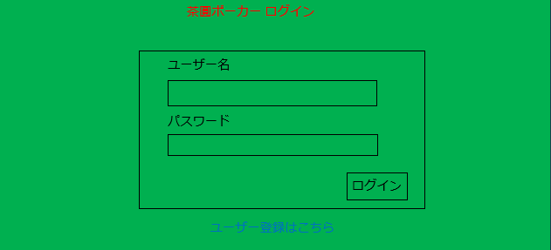
1
1
2
 | コンポーネント名: LoginHeader
 | props: なし
 | state: なし
 | イベントハンドラ: なし
2
3
 | コンポーネント名: LoginForm
 | props: なし
 | state: あり
 | username・・・入力したユーザー名
 | password・・・入力したパスワード
 | イベントハンドラ: あり
 | イベントハンドラ名 | 呼び出されるとき | イベント内容
 | usernameHandleChange | ユーザー名入力欄に入力した時 | stateのusernameを変更する
 | passwordHandleChange | パスワード入力欄に入力した時 | stateのpasswordを変更する
 | handleSubmit | 「ログイン」ボタンをクリックした時 | ログインするためのリクエストを投げる
3
 | コンポーネント名: UserRegisterLink
 | props: なし
 | state: なし
 | イベントハンドラ: あり
 | イベントハンドラ名 | 呼び出されるとき | イベント内容
 | handleToUserRegister | 「ユーザー登録はこちら」リンクにクリックした時 | ユーザー登録画面に遷移する

ユーザー登録画面
ファイル名: UserRegister.js
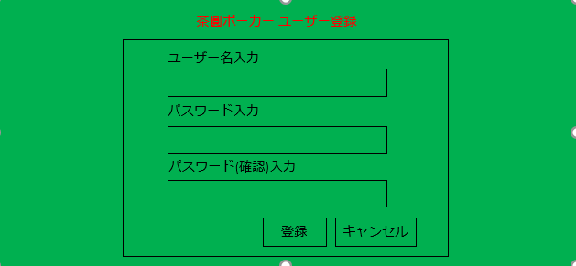
1
1
 | コンポーネント名:UserRegisterHeader
 | props: なし
 | state: なし
 | イベントハンドラ: なし

2
2
 | コンポーネント名: UserRegisterForm
 | props: なし
 | state: あり
 | username・・・入力したユーザー名
 | password・・・入力したパスワード
 | confirmationPassword・・・入力したパスワード(確認用)
 | イベントハンドラ: あり
 | イベントハンドラ名 | 呼び出されるとき | イベント内容
 | usernameHandleChange | ユーザー名入力欄に入力した時 | stateのusernameを変更する
 | passwordHandleChange | パスワード入力欄に入力した時 | stateのpasswordを変更する
 | confirmationPasswordHandleChange | パスワード(確認用)入力欄に入力した時 | stateのconfirmationPasswordを変更する
 | handleSubmit | 「登録」ボタンをクリックした時 | ユーザーを登録するためのリクエストを投げる
 | handleCancel | 「キャンセル」ボタンをクリックした時 | ログイン画面に遷移する

ポーカースタート画面
ファイル名: App.js
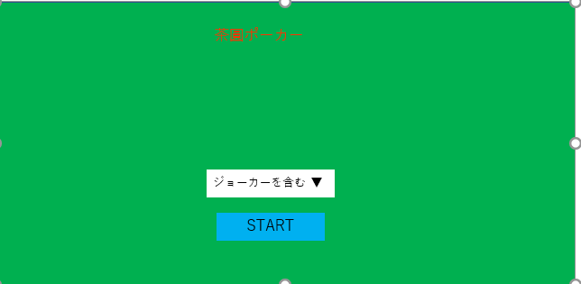
1
ランキング一覧

コンポーネント名: RankingLink
props: なし
state: なし
イベントハンドラ: あり
イベントハンドラ名 | 呼び出されるとき | イベント内容
handleToRanking | 「ランキング一覧」リンクをクリックした時 | ポーカースタート画面に遷移する

ポーカープレイ画面
1
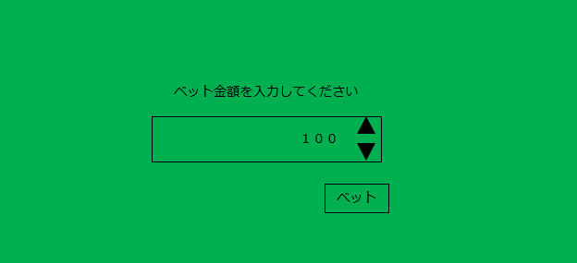
ファイル名: PokerField.js
【ベット】
 | コンポーネント名: BetForm
 | props: なし
 | state: あり
 | betMoney・・・入力したベット金額
1
 | イベントハンドラ: あり
 | イベントハンドラ名 | 呼び出されるとき | イベント内容
 | betMoneyHandleChange | ベット金額入力欄に入力した時 | stateのbetMoneyを変更する
 | handleSubmit | 「ベット」ボタンをクリックした時 | ベットするためのリクエストを投げる

【ポーカーの手札交換】
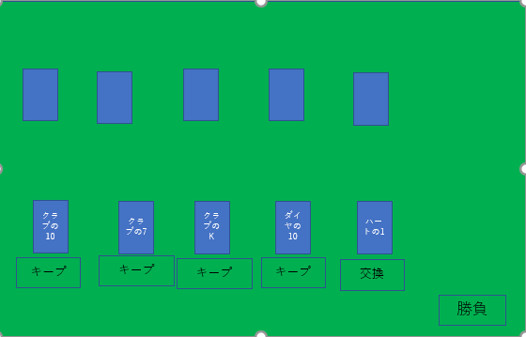
1
 | コンポーネント名: HandChangeButton(修正)
 | 修正内容:ボタンの文言を「勝負」から「手札交換をする」に変更する

1

【勝負するかどうか決める】
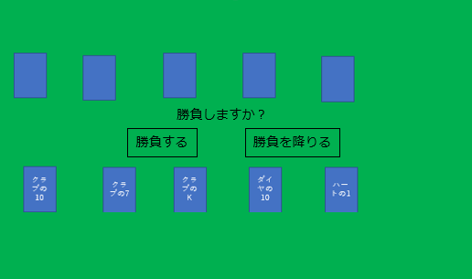
1
 | コンポーネント名: playButton
 | props: なし
 | deck・・・トランプの山札
 | playerHands・・・プレイヤーの手札
 | computerHands・・・CPUの手札
1
 | state: なし
 | イベントハンドラ: あり
 | イベントハンドラ名 | 呼び出されるとき | イベント内容
 | handlePlaySubmit | 「勝負する」ボタンをクリックした時 | 勝負するためのリクエストを投げる
 | handleSurrenderSubmit | 「勝負を降りる」ボタンをクリックした時 | 勝負を降りるためのリクエストを投げる

ランキング表示画面
1
ファイル名: Ranking.js
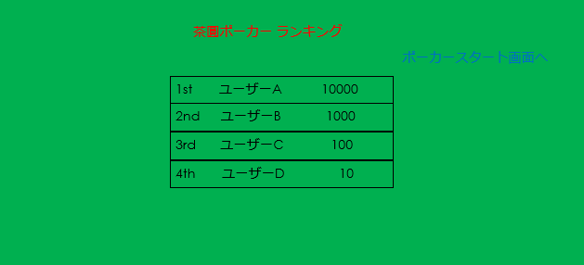
2
1
 | コンポーネント名: RankingHeader
 | props: なし
 | state: なし
 | イベントハンドラ: なし
3
2
 | コンポーネント名: UserRegisterLink
 | props: なし
 | state: なし
 | イベントハンドラ: あり
 | イベントハンドラ名 | 呼び出されるとき | イベント内容
 | handleToPokerStart | 「ポーカースタート画面へ」リンクにクリックした時 | ポーカースタート画面に遷移する

3
 | コンポーネント名: RankingContent
 | props: あり
 | ranking・・・表示するランキング内容
 | state: なし
 | イベントハンドラ: なし

